상품제안서
금속 북마크 메이크 웨이브(주문제작형) | 상품코드: S38897

 |  |  |  |  |  |  | 02-713-8555 | www.synergygift.co.kr
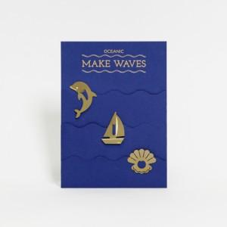

【상세/제작정보】 | <p><span style="font-size: 14pt;">※인쇄 :&nbsp;</span><span style="font-size: 14pt;">커버-상단 박인쇄 + 금속 북마크-각각 레이저 각인</span></p><p><span style="font-size: 14pt;"></span><span style="font-size: 18.6667px;">※금속 북마크 모양 변경시 별도 문의※</span><span style="font-size: 14pt;">​</span><span style="font-size: 14pt;">​</span></p>

【인쇄/포장옵션】 | 금박 / OPP(비닐)

【공급단가】 | 수량 | 300~ | 500~ | 1,000~ | 3,000~ | 5,000~
*VAT별도 | 단가 | 12,740원 | 12,540원 | 12,250원 | 11,760원 | 11,270원

【상품 URL】 | https://www.synergygift.co.kr:443/src/goods_detail.php?gdno=38897

